Аркуш1
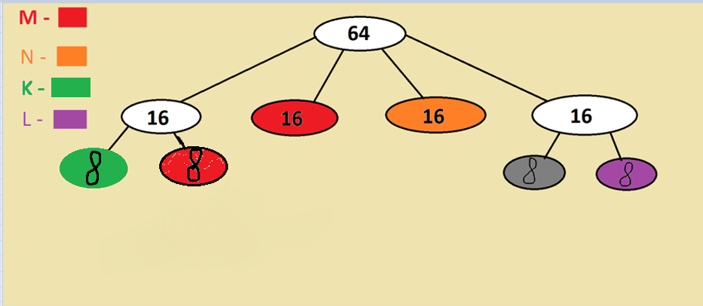
Кількість вузлів = 2^(32 - 26) - 2 = 62, (192.168.200.1 - 192.168.200.62), розширений мережевий префікс 32 - 5 = 27
Ip-address: | 192 | 168 | 200 | 0
Mask: | 255 | 255 | 255 | 192

Мережа 192.168.200.0/26 |  |  |  |  |  |  | 1 | 1 | 0 | 0 | 0 | 0 | 0 | 0 | 1 | 0 | 1 | 0 | 1 | 0 | 0 | 0 | 1 | 1 | 0 | 0 | 1 | 0 | 0 | 0 | 0 | 0 | 0 | 0 | 0 | 0 | 0 | 0
Маска 255.255.255.192 |  |  |  |  |  |  | 1 | 1 | 1 | 1 | 1 | 1 | 1 | 1 | 1 | 1 | 1 | 1 | 1 | 1 | 1 | 1 | 1 | 1 | 1 | 1 | 1 | 1 | 1 | 1 | 1 | 1 | 0 | 0 | 0 | 0 | 0 | 0

 | Діапазон підмереж: (192.168.200.1-192.168.200.14) | ША: 192.168.200.15 | 14 | віддаю M | Мережа 192.168.200.0/28 | Мережа 1 | 1 | 1 | 0 | 0 | 0 | 0 | 0 | 0 | 1 | 0 | 1 | 0 | 1 | 0 | 0 | 0 | 1 | 1 | 0 | 0 | 1 | 0 | 0 | 0 | 0 | 0 | 0 | 0 | 0 | 0 | 0 | 0
 |  |  | 14 | віддаю N | Мережа 192.168.200.16/28 | Мережа 2 | 1 | 1 | 0 | 0 | 0 | 0 | 0 | 0 | 1 | 0 | 1 | 0 | 1 | 0 | 0 | 0 | 1 | 1 | 0 | 0 | 1 | 0 | 0 | 0 | 0 | 0 | 0 | 1 | 0 | 0 | 0 | 0
 |  |  | 14 | дроблю | Мережа 192.168.200.32/28 | Мережа 3 | 1 | 1 | 0 | 0 | 0 | 0 | 0 | 0 | 1 | 0 | 1 | 0 | 1 | 0 | 0 | 0 | 1 | 1 | 0 | 0 | 1 | 0 | 0 | 0 | 0 | 0 | 1 | 0 | 0 | 0 | 0 | 0
 |  |  | 14 | дроблю | Мережа 192.168.200.48/28 | Мережа 4 | 1 | 1 | 0 | 0 | 0 | 0 | 0 | 0 | 1 | 0 | 1 | 0 | 1 | 0 | 0 | 0 | 1 | 1 | 0 | 0 | 1 | 0 | 0 | 0 | 0 | 0 | 1 | 1 | 0 | 0 | 0 | 0
 |  |  |  |  | Маска 255.255.255.240 | Маска | 1 | 1 | 1 | 1 | 1 | 1 | 1 | 1 | 1 | 1 | 1 | 1 | 1 | 1 | 1 | 1 | 1 | 1 | 1 | 1 | 1 | 1 | 1 | 1 | 1 | 1 | 1 | 1 | 0 | 0 | 0 | 0

 | Діапазон підмереж: (192.168.200.17-192.168.200.23) | ША: 192.168.200.7 | 6 | віддаю L | Мережа 192.168.200.32/29 | Мережа 3.0 | 1 | 1 | 0 | 0 | 0 | 0 | 0 | 0 | 1 | 0 | 1 | 0 | 1 | 0 | 0 | 0 | 1 | 1 | 0 | 0 | 1 | 0 | 0 | 0 | 0 | 0 | 1 | 0 | 0 | 0 | 0 | 0
 |  |  | 6 | резерв | Мережа 192.168.200.40/29 | Мережа 3.1 | 1 | 1 | 0 | 0 | 0 | 0 | 0 | 0 | 1 | 0 | 1 | 0 | 1 | 0 | 0 | 0 | 1 | 1 | 0 | 0 | 1 | 0 | 0 | 0 | 0 | 0 | 1 | 0 | 1 | 0 | 0 | 0
 |  |  |  |  | Маска 255.255.255.248 | Маска | 1 | 1 | 1 | 1 | 1 | 1 | 1 | 1 | 1 | 1 | 1 | 1 | 1 | 1 | 1 | 1 | 1 | 1 | 1 | 1 | 1 | 1 | 1 | 1 | 1 | 1 | 1 | 1 | 1 | 0 | 0 | 0

 | Діапазон підмереж: (192.168.200.26-192.168.200.28) | ША: 192.168.200.3 | 6 | віддаю K | Мережа 192.168.200.48/30 | Мережа 4.0 | 1 | 1 | 0 | 0 | 0 | 0 | 0 | 0 | 1 | 0 | 1 | 0 | 1 | 0 | 0 | 0 | 1 | 1 | 0 | 0 | 1 | 0 | 0 | 0 | 0 | 0 | 1 | 1 | 0 | 0 | 0 | 0
 |  |  | 6 | віддаю M | Мережа 192.168.200.56/30 | Мережа 4.1 | 1 | 1 | 0 | 0 | 0 | 0 | 0 | 0 | 1 | 0 | 1 | 0 | 1 | 0 | 0 | 0 | 1 | 1 | 0 | 0 | 1 | 0 | 0 | 0 | 0 | 0 | 1 | 1 | 1 | 0 | 0 | 0
 |  |  |  |  | Маска 255.255.255.248 | Маска | 1 | 1 | 1 | 1 | 1 | 1 | 1 | 1 | 1 | 1 | 1 | 1 | 1 | 1 | 1 | 1 | 1 | 1 | 1 | 1 | 1 | 1 | 1 | 1 | 1 | 1 | 1 | 1 | 1 | 0 | 0 | 0

 |  |  |  |  |  | %
 |  |  |  | Віддано: | 14 + 14 + 6 + 6 + 6 = 46 | 74.19%
 |  |  |  | В резерві: | 6 | 9.68%
 |  |  |  | Планували: | 20 + 14 + 6 + 5 = 45 | 72.58%
 |  |  |  | Витрачено: | 62 - 46 - 6 = 10 | 16.13%

 |  |  |  | Отже, при моєму поділі ми виділили лише на 1.61% (1 адресу) більше, ніж хотіли. Як на мене, це доволі хороший результат, але навіть його можна було б покращити шляхом більшого поділу дерева

